关系图
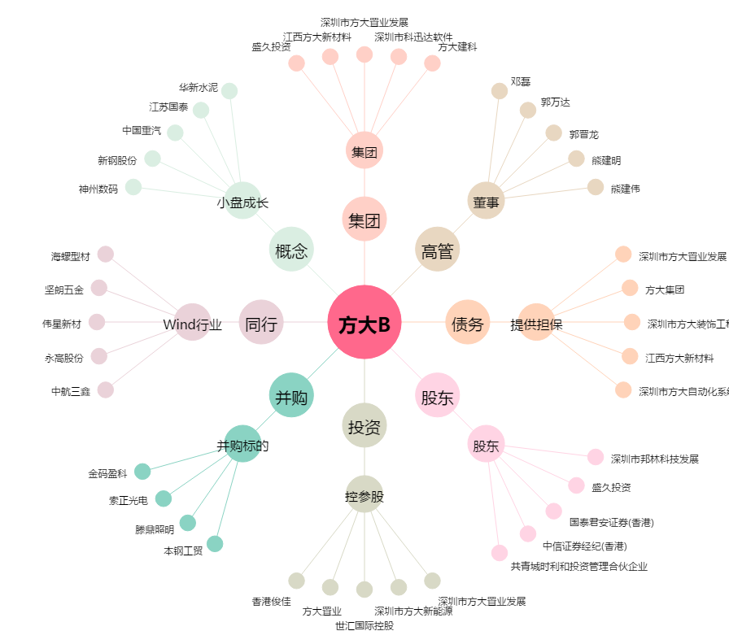
方大B[200055.SZ] - 关系概览图

